상품제안서
[쿠비녹스] 티타늄베이스 칼가위 3종 세트 | 상품코드: F14349

 |  |  |  |  |  |  | 02-412-0044 | www.easy1.co.kr
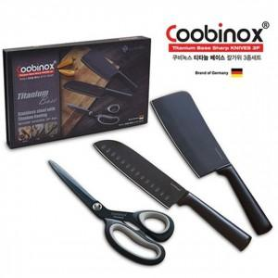

【상세/제작정보】 | 스테인레스 스틸 고강도 재질을 사용하여 반 영구적

【인쇄/포장옵션】 | 레이저 / 포장불가능

【공급단가】 | 수량 | 30~ | 50~ | 100~ | 300~ | 500~
*VAT별도 | 단가 | 25,210원 | 24,620원 | 24,230원 | 23,640원 | 22,650원

【상품 URL】 | https://easy1.co.kr:443/src/goods_detail.php?gdno=14349

